KMP Vorlage
 |  |  | 0 | 1 | 2 | 3 | 4 | 5 | 6 | 7
 | Muster |  | A | L | A | C | A | L | A | X
Eingabe |  | A | 1 | 1 | 3 | 1 | 5 | 1 | 7 | 1
 |  | C | 0 | 0 | 0 | 4 | 0 | 0 | 0 | 4
 |  | L | 0 | 2 | 0 | 2 | 0 | 6 | 0 | 2
 |  | X | 0 | 0 | 0 | 0 | 0 | 0 | 0 | 8

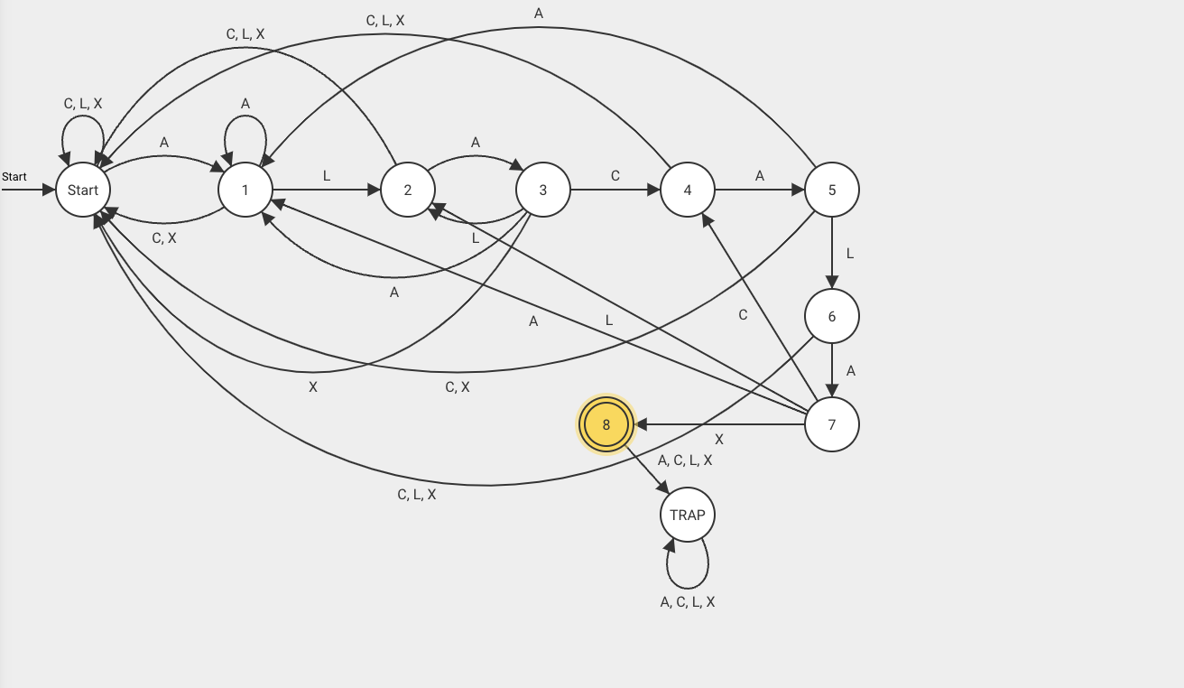
 |  |  | 0 | 1 | 2 | 3 | 4 | 5 | 6 | 7 | 8 | 9 | 10 | 11 | 12 | 13 | 14 | 15 | 16 | 17 | 18 | 19 | 20 | 21
 |  |  | B | A | L | A | X | C | A | L | A | C | A | L | A | C | A | L | A | C | A | L | A | X
 |  | j |  | 0 | 1 | 2 | 3 | 0 | 0 | 1 | 2 | 3 | 4 | 5 | 6 | 7 | 4 | 5 | 6 | 7 | 4 | 5 | 6 | 7
 | i | j
 | 1 |  |  | A | L | A | C | A | L | A | X
 | 2 |  |  | A | L | A | C | A | L | A | X
 | 3 |  |  | A | L | A | C | A | L | A | X
 | 4 |  |  |  |  |  | A | L | A | C | A | L | A | X
 | 5 |  |  |  |  |  |  | A | L | A | C | A | L | A | X
 | 6 |  |  |  |  |  |  |  | A | L | A | C | A | L | A | X
 | 7 |  |  |  |  |  |  |  | A | L | A | C | A | L | A | X
 | 8 |  |  |  |  |  |  |  | A | L | A | C | A | L | A | X
 | 9 |  |  |  |  |  |  |  | A | L | A | C | A | L | A | X
 | 10 |  |  |  |  |  |  |  | A | L | A | C | A | L | A | X
 | 11 |  |  |  |  |  |  |  | A | L | A | C | A | L | A | X
 | 12 |  |  |  |  |  |  |  | A | L | A | C | A | L | A | X
 | 13 |  |  |  |  |  |  |  |  |  |  |  |  |  |  |  | A | L | A | C | A | L | A | X
 | 14 |  |  |  |  |  |  |  |  |  |  |  |  |  |  |  | A | L | A | C | A | L | A | X
 | 15 |  |  |  |  |  |  |  |  |  |  |  |  |  |  |  | A | L | A | C | A | L | A | X
 | 16 |  |  |  |  |  |  |  |  |  |  |  |  |  |  |  | A | L | A | C | A | L | A | X
 | 17 |  |  |  |  |  |  |  |  |  |  |  |  |  |  |  | A | L | A | C | A | L | A | X
 | 18 |  |  |  |  |  |  |  |  |  |  |  |  |  |  |  | A | L | A | C | A | L | A | X
 | 19 |  |  |  |  |  |  |  |  |  |  |  |  |  |  |  | A | L | A | C | A | L | A | X
 | 20 |  |  |  |  |  |  |  |  |  |  |  |  |  |  |  | A | L | A | C | A | L | A | X
 | 21 |  |  |  |  |  |  |  |  |  |  |  |  |  |  |  | A | L | A | C | A | L | A | X

Dijkstra Vorlage
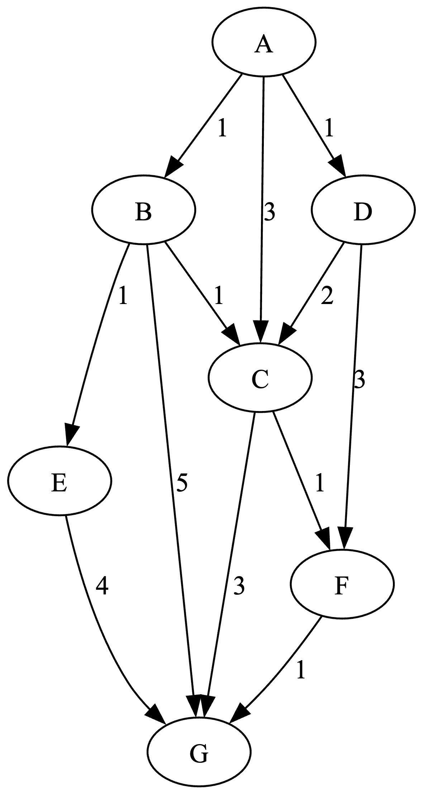
markiert | Rand (MinPQ)
 | A.(-,0,t)
A.(-,0,t) | B.(A,1,f), D.(A,1,f), C.(A,3,f)
B.(A,1,t) | D.(A,1,f), C.(B,2,f), E.(B,2,f), G(B,6,f)
D.(A,1,t) | C.(B,2,f), E.(B,2,f), F.(D,4,f), G.(B,6,f)
C.(B,2,t) | E.(B,2,f), F.(C,3,f), G.(C,5,f)
E.(B,2,t) | F.(C,3,f), G.(C,5,f)
F.(C,3,t) | G.(F,4,f)
G.(F,4,t)

AStar Vorlage
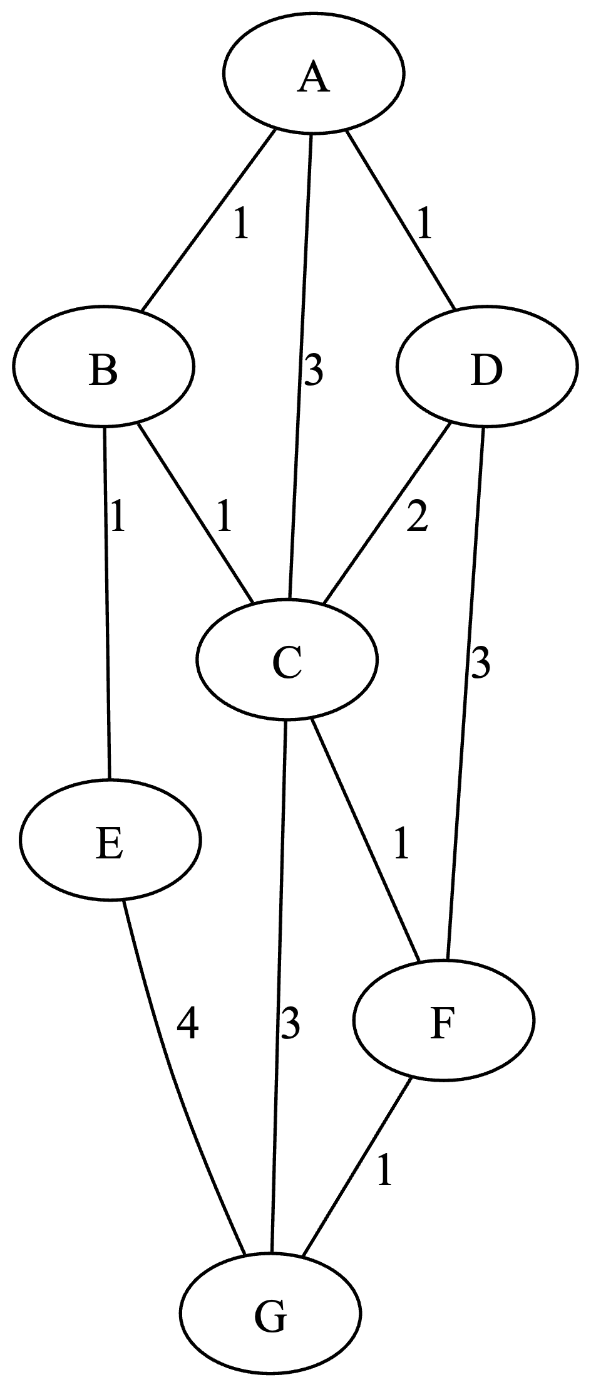
h(A)=4 | Q | next | Zwischenrechnung
h(B)=3 | A.(-,0,-) | A : 0
h(C)=3 | B.(A,1,4), C.(A,3,6), D.(A,1,7) | B : 1 | 1 + 1 + 1 = 3
h(D)=6 | E.(B,2,3), C.(B,2,5), D.(A,1,7) | E : 2 | 2 + 4 + 0 = 6
h(E)=1 | C.(B,2,5), G.(E,6,6), D.(A,1,7) | C : 2
h(F)=5 | G.(C,5,5), D.(A,1,7), F.(C,3,8) | G : 5
h(G)=0

Kruskal Vorlage
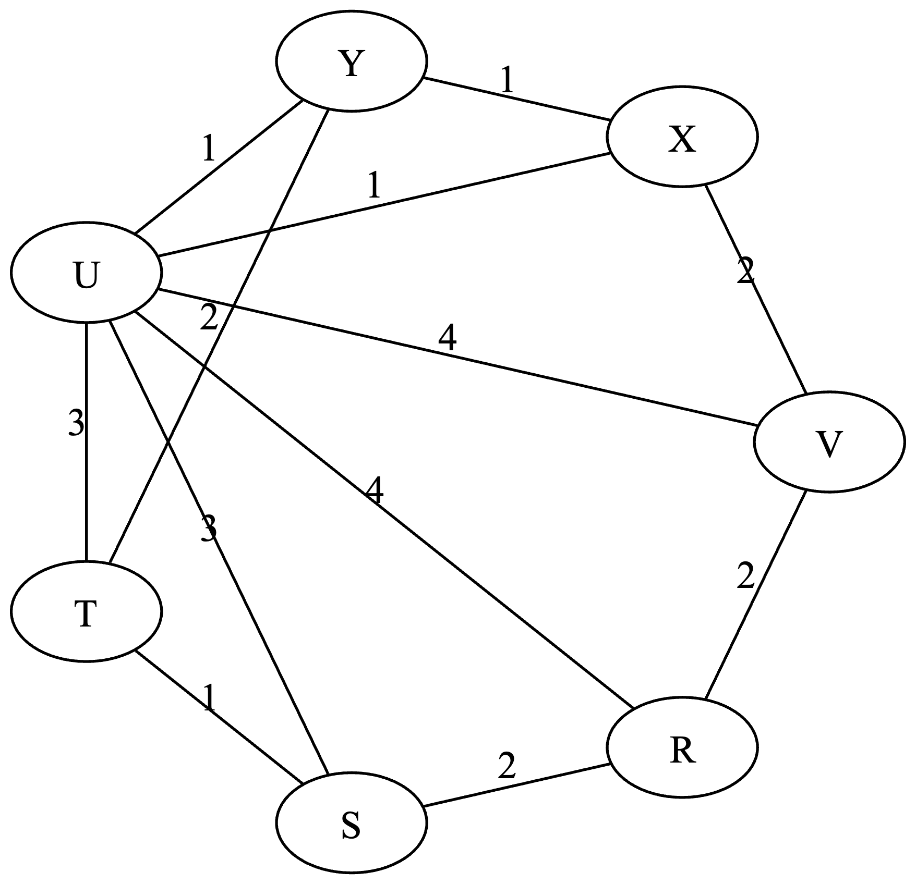
Nr | Kanten sortiert | Durchlauf
1 | ST | ST
2 | UX | UX
3 | UY | UY
4 | XY | ZYKLUS UXYU
5 | RS | RS
6 | RV | RV
7 | TY | TY
8 | VX | ZYKLUS VRSTYUXV
9 | SU | ZYKLUS STYUS
10 | TU | ZYKLUS TYUT
11 | RU | ZYKLUS RSTYUR
12 | UV | ZYKLUS VRSTYUV

